Tabelle1
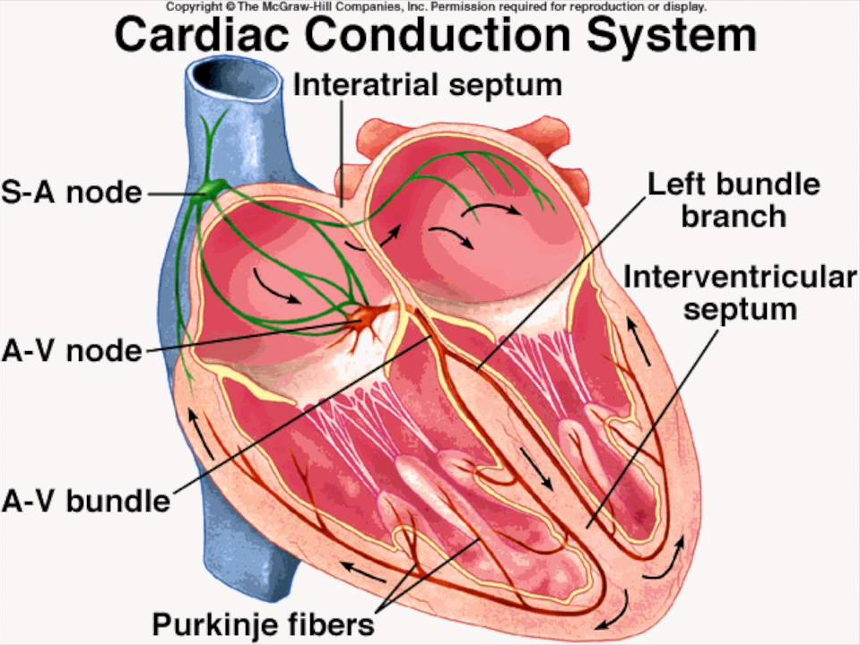

Sinusknoten

AV-Knoten

His-Bündel

Tawara Schenkel

Purkinje Fasern

Muskelzellen (Gap Junctions)

